Sheet1
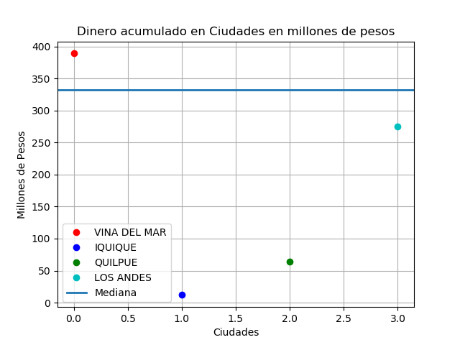

CIUDAD | DINERO | CLIENTES

VINA DEL MAR | $389,123,000 | 5
IQUIQUE | $12,440,000 | 1
QUILPUE | $64,253,626 | 1
LOS ANDES | $275,286,789 | 1

TOTAL DINERO | $741,103,415 |  | CIUDAD MAS ADINERADA | $389,123,000
TOTAL CLIENTES | 8 |  | CIUDAD MENOS ADINERADA | $12,440,000
CLIENTES HOMBRES | 5 |  | DIFERENCIA | $376,683,000
CLIENTES MUJER | 3
CUENTAS BANCARIAS | 11

